Ação por Métricas
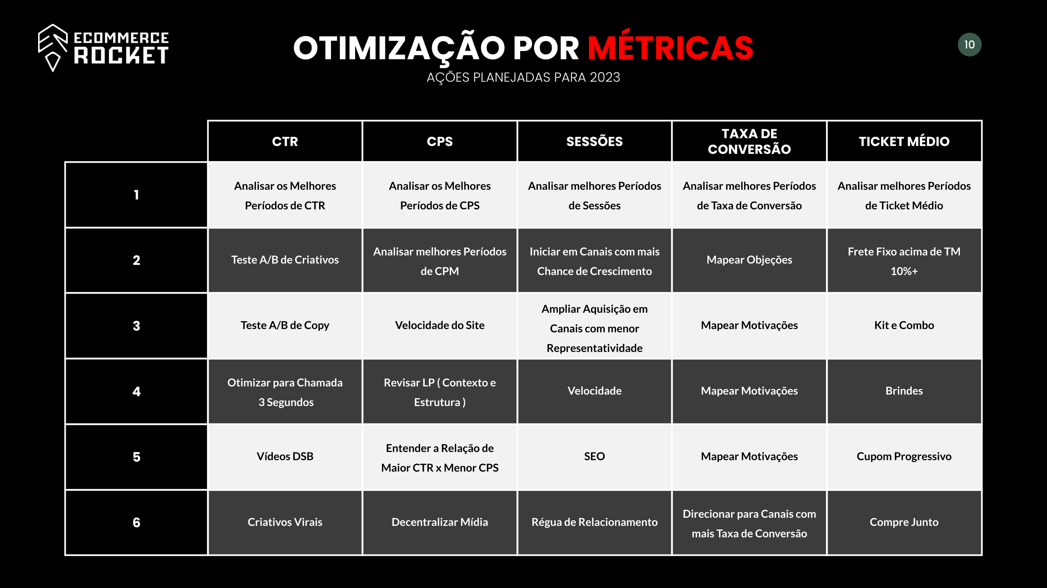
PLANEJAMENTO DE AÇÕES POR MÉTRICAS
Canais / Ações | CTR | CPS | SESSÕES | TAXA DE CONVERSÃO | TICKET MÉDIO | FATURAMENTO
1 | Analisar melhores Períodos de CTR | Analisar melhores Períodos de CPS | Analisar melhores Períodos de Sessões | Analisar melhores Períodos de Taxa de Conversão | Analisar melhores Períodos de Ticket Médio | Analisar melhores Períodos de Faturamento
2 | Teste A/B de Criativos | Analisar melhores Períodos de CPM | Iniciar em Canais com mais Chance de Crescimento | Velocidade do Site | Frete Fixo acima de TM 10%+ | Campanha de Frete Grátis
3 | Teste A/B de Copy | Velocidade do Site | Ampliar Aquisição em Canais com menor Representatividade | Mapear Objeções | Kit e Combo | Ação com Desconto Especial
4 | Teste A/B de Públicos | Revisar LP ( Contexto e Estrutura ) | Velocidade | Mapear Motivações | Brindes | LiveShop
5 | Otimizar Chamada 3 Primeiros Segundos | Entender a Relação de Maior CTR x Menor CPS | SEO | Analisar Gatilhos e Incentivos | Order Bump | Recuperação de Pagamento
6 | Usar Vídeos DSB | Decentralizar Mídia | Régua de Relacionamento | Revisar Oferta | Cupom Progressivo | Forma de Pagamento
7 | Segmentar Audiências | Comentários no Anúncio | Influencer | Direcionar para Canais com mais Taxa de Conversão | Frete Grátis acima de TM 15% | Cupom de Madrugada
8 | Trocar CTA | Oferta Agressiva no Criativo | Aumento de Verba | Ajustar Canais com Menor Taxa de Conversão | Compre Junto | Focar em Recompra
9 | Produtos Curva A | Públicos Amplos | Cross Public | Intensificar entrega de Produtos com maior Taxa de Conversão | Produtos Relacionados | E-Mail Marketing
10 | Posicionamento de ADS | Criativo x Persona | Criativo Virais | Otimizar Frete | Upsell | Indique e Ganhe

PLANEJAMENTO DE AÇÕES POR CANAL
Canais / Ações | Blog | Direct | E-Mail | MetaAds | Google Ads | Instagram Perfil | SEO | Whatsapp | Youtube | TikTok | Pinterest
1 | Pesquisa de Palavras Chaves | Website Otimizado | Segmentação de Lista | Ação 1 | Ação 1 | Ação 1 | Ação 1 | Ação 1 | Ação 1 | Ação 1 | Ação 1
2 | Conteúdo de Qualidade | Conteúdo de Qualidade | Personalização | Ação 2 | Ação 2 | Ação 2 | Ação 2 | Ação 2 | Ação 2 | Ação 2 | Ação 2
3 | Regularidade das Postagens | Google Ads | Assunto Atraente | Ação 3 | Ação 3 | Ação 3 | Ação 3 | Ação 3 | Ação 3 | Ação 3 | Ação 3
4 | Divulgar nas Redes Sociais | Redes Sociais | Conteúdo de Qualidade | Ação 4 | Ação 4 | Ação 4 | Ação 4 | Ação 4 | Ação 4 | Ação 4 | Ação 4
5 | Guest Posting | Google Meu Negócio | Design Responsivo | Ação 5 | Ação 5 | Ação 5 | Ação 5 | Ação 5 | Ação 5 | Ação 5 | Ação 5
6 | Divulgar no Email Marketing | Avaliações dos Clientes | CTAs (Call to Action) Claras | Ação 6 | Ação 6 | Ação 6 | Ação 6 | Ação 6 | Ação 6 | Ação 6 | Ação 6
7 | SEO On Page | Fóruns e Comunidades Online | Testes A/B | Ação 7 | Ação 7 | Ação 7 | Ação 7 | Ação 7 | Ação 7 | Ação 7 | Ação 7
8 | Rede com outros Blogs | Marketing de Conteúdo | Horário de Envio Estratégico | Ação 8 | Ação 8 | Ação 8 | Ação 8 | Ação 8 | Ação 8 | Ação 8 | Ação 8
9 | Divulgar em Comunidades Online | Influenciadores | Automatização | Ação 9 | Ação 9 | Ação 9 | Ação 9 | Ação 9 | Ação 9 | Ação 9 | Ação 9
10 | Acompanhar as Métricas | Acompanhar as Métricas | Acompanhar as Métricas | Ação 10 | Ação 10 | Ação 10 | Ação 10 | Ação 10 | Ação 10 | Ação 10 | Ação 10

